Filtros
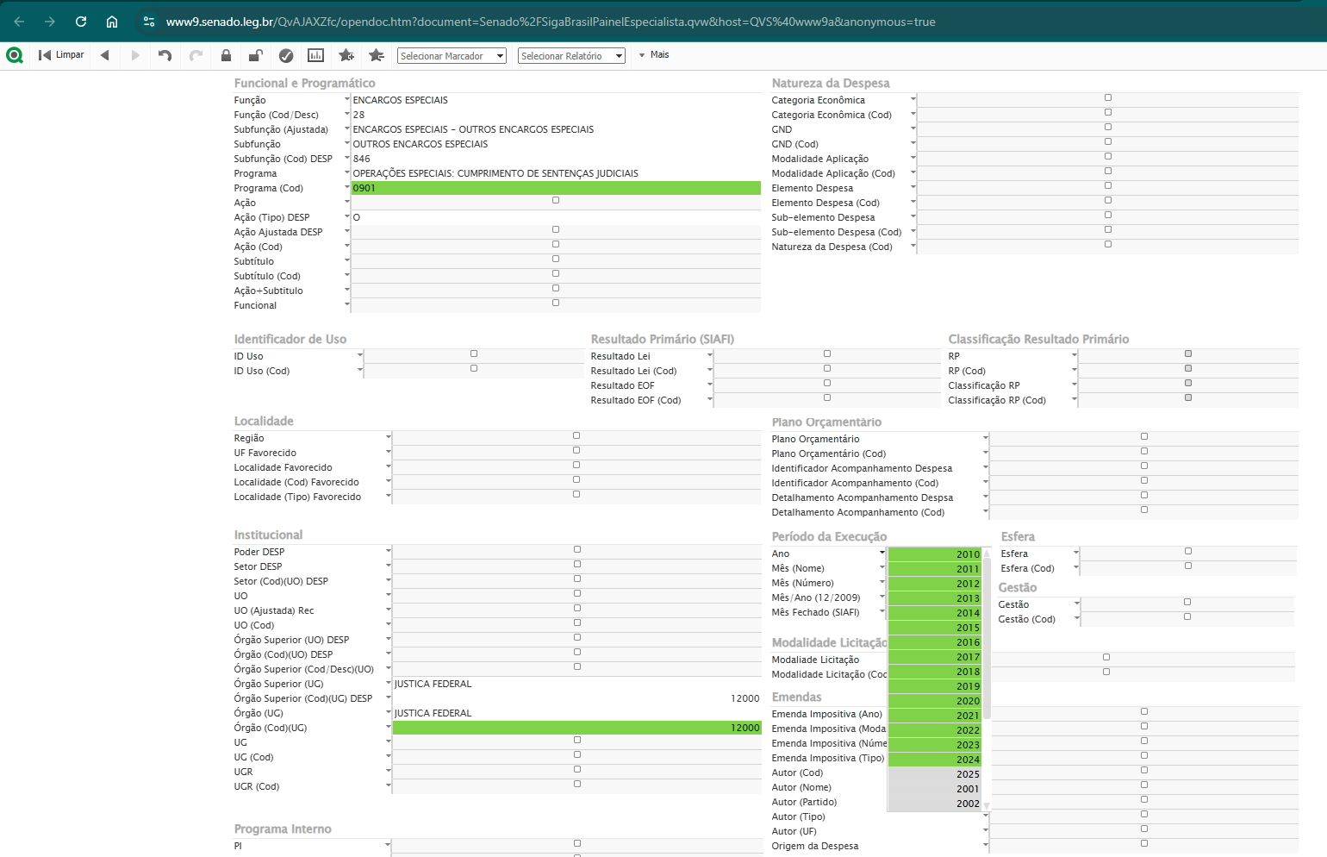
Filtros Avançados
Programa (Cod) = 0901
Período de Execução - Ano = 2010 a 2024
Órgão (Cod)(UG) = 12000

Resultado (download)
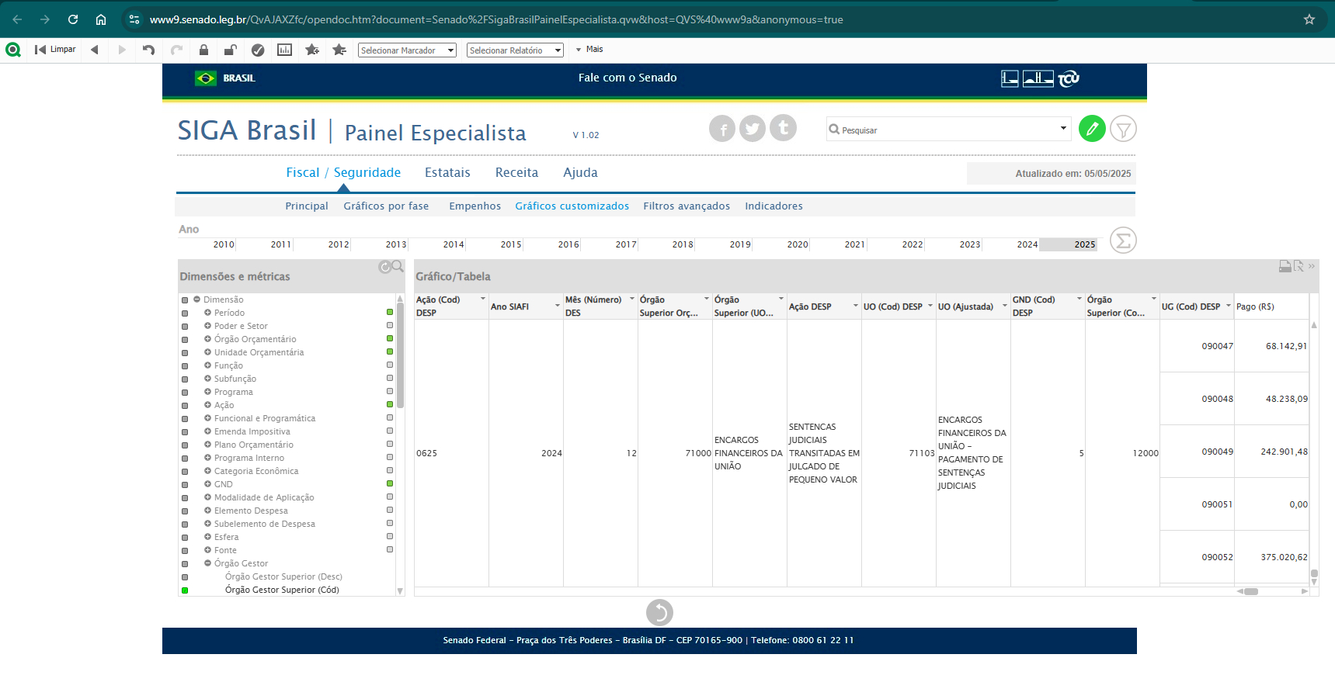
Para configurar/selecionar os campos e baixar o relatório deve-se acessar a opção "Gráficos customizados".

